Hoja1
Este ejercicio tenía un error, debido a que su porcentaje excedía el 100%. Por lo tanto se ajustó el número de porcentaje 3 (de 35% a 10%) |  |  |  |  |  | Estos valores se congelaron Por demostración, para que no cambien junto al aleatorio
Probabilidad | Demanda |  | Mes | Aleatorio | Demanda | Demanda valores fijos | Ingresos con aleatorio | Ingresos fijo
50% | 780000.00 |  | 1 | 77.04% | 950000.0 | 780000.0 | $120,650,000.00 | $99,060,000.00
25% | 830000.00 |  | 2 | 91.86% | 1200000.0 | 950000.0 | $152,400,000.00 | $120,650,000.00
10% | 950000.00 | Este valor se cambia por 10% (era 35% pero excedía al 100%) | 3 | 87.25% | 1200000.0 | 830000.0 | $152,400,000.00 | $105,410,000.00
15% | 1200000.00 |  | 4 | 63.52% | 830000.0 | 1200000.0 | $105,410,000.00 | $152,400,000.00
 |  |  | 5 | 86.44% | 1200000.0 | 830000.0 | $152,400,000.00 | $105,410,000.00
Lm | Ls | Demanda | 6 | 16.09% | 780000.0 | 780000.0 | $99,060,000.00 | $99,060,000.00
0% | 50% | 780000.00 | 7 | 17.65% | 780000.0 | 780000.0 | $99,060,000.00 | $99,060,000.00
50% | 75% | 830000.00 | 8 | 83.09% | 950000.0 | 780000.0 | $120,650,000.00 | $99,060,000.00
75% | 85% | 950000.00 | 9 | 63.00% | 830000.0 | 830000.0 | $105,410,000.00 | $105,410,000.00
85% | 100% | 1200000.00 | 10 | 29.74% | 780000.0 | 780000.0 | $99,060,000.00 | $99,060,000.00
 |  |  | 11 | 4.22% | 780000.0 | 830000.0 | $99,060,000.00 | $105,410,000.00
Precio Fijo | $127.00 |  | 12 | 25.46% | 780000.0 | 830000.0 | $99,060,000.00 | $105,410,000.00
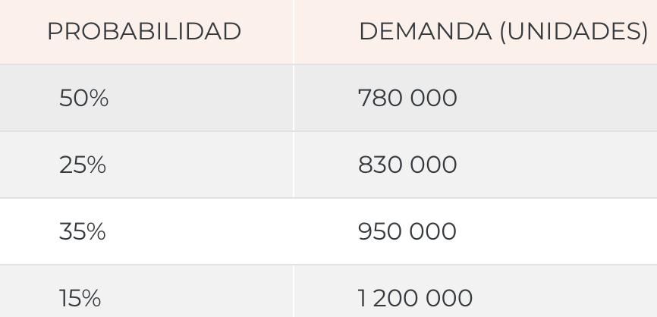
 |  |  | 13 | 58.95% | 830000.0 | 780000.0 | $105,410,000.00 | $99,060,000.00
 |  |  | 14 | 12.27% | 780000.0 | 1200000.0 | $99,060,000.00 | $152,400,000.00
 |  |  | 15 | 70.60% | 830000.0 | 780000.0 | $105,410,000.00 | $99,060,000.00
 |  |  | 16 | 97.52% | 1200000.0 | 950000.0 | $152,400,000.00 | $120,650,000.00
 |  |  | 17 | 93.64% | 1200000.0 | 830000.0 | $152,400,000.00 | $105,410,000.00
 |  |  | 18 | 17.07% | 780000.0 | 780000.0 | $99,060,000.00 | $99,060,000.00
 |  |  | 19 | 20.95% | 780000.0 | 950000.0 | $99,060,000.00 | $120,650,000.00
 |  |  | 20 | 33.67% | 780000.0 | 830000.0 | $99,060,000.00 | $105,410,000.00
 |  |  | 21 | 23.46% | 780000.0 | 830000.0 | $99,060,000.00 | $105,410,000.00
 |  |  | 22 | 20.68% | 780000.0 | 830000.0 | $99,060,000.00 | $105,410,000.00
 |  |  | 23 | 98.51% | 1200000.0 | 1200000.0 | $152,400,000.00 | $152,400,000.00
 |  |  | 24 | 28.70% | 780000.0 | 780000.0 | $99,060,000.00 | $99,060,000.00

